Анализ
Проведите анализ исполнения процессов в алгоритмах планирования ответив, как минимум, на следующие вопросы:
- какой алгоритм планирования обеспечивает обеспечивает самое быстрое выполнение процесса с номером N?;
 | FCFS | RR 1 | RR 4 | SRT | SPN | HRRN
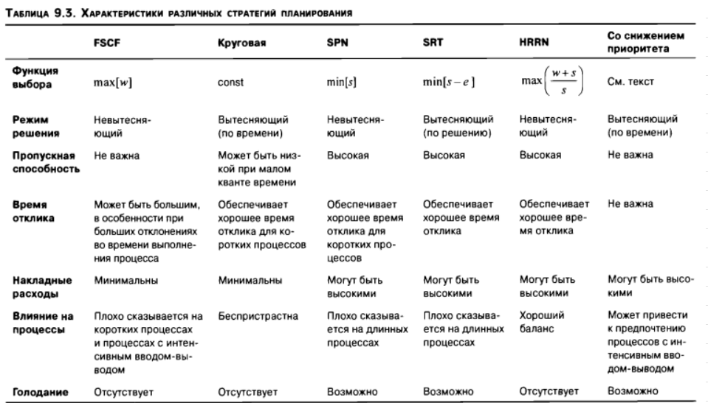
Процесс 1 | 349 | 348 | 348 | 348 | 349 | 349
Процесс 2 | 281 | 280 | 280 | 280 | 281 | 281
Процесс 3 | 175 | 174 | 174 | 174 | 175 | 175
Процесс 4 | 231 | 230 | 230 | 230 | 231 | 231
Процесс 5 | 255 | 254 | 254 | 254 | 255 | 255
Процесс 6 | 313 | 312 | 312 | 312 | 313 | 313

- как влияют алгоритмы планирования на характеристики исполнения процессов?;
- cколько времени потратит система до завершения всех процессов?;
- к чему в пределе стремится каждый алгоритм планирования?;
- как ведут себя короткие процессы по сравнению с длинными процессами?;

